工作表1
好
感謝您報名參加友達西大墩窯文化館開幕週活動
您預約的梯次為T18-10/31(六)10:30-11:30
請您詳閱活動須知
若有攜帶眷屬入場或預約車位需求，請回信提供眷屬姓名及車號
以利警勤人員確認放行
有任何問題，請不吝隨時與我們聯絡
謝謝
聯絡方式：auo.sidadunkiln@auo.com
聯絡電話：0972-970775

【活動須知】
1. 配合防疫政策，請先詳閱自主健康聲明，並確認以下事項:
(1).有發燒、咳嗽等身體不適症狀者請勿入場。
(2).本人及同住家人14天內均未收到疾管署或衛生機關發出之健康防疫通知。
(3).本人及同住家人均已在台超過14天，同時14天內也未接觸自國外入境回來的親友。
(4).本人及同住家人均非居家檢疫者，且14天內本人未接觸於居家隔離或居家檢疫期間者。
(5).以上皆屬實，參觀者同意配合入館前進行實名制登記、體溫測量及消毒雙手，參觀時請全程配戴口罩。
2. 請在預約時段前五分鐘至展館入口，由工作人員引導入場。
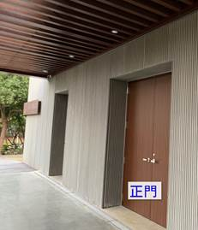
3. 展館內請勿飲食、追逐嬉戲、丟棄垃圾雜物及攜帶寵物進入。
4. 展館內外全面禁菸（含電子菸）及嚼食檳榔。
5. 參觀時請勿觸摸、移動、攜走及破壞展示物品，如發現有損壞或偷竊行為，應負賠償及相關法律責任
6. 非本展館公告開放之區域禁止進入
7. 為維護導覽品質，已設定各梯次入館人數，僅開放該梯次報名之人數入館，無法新增入館人員，敬請見諒。
8. 若需取消預約，請於活動前聯絡窗口

聯絡方式：auo.sidadunkiln@auo.com
聯絡電話：0972-970775

展館位置：
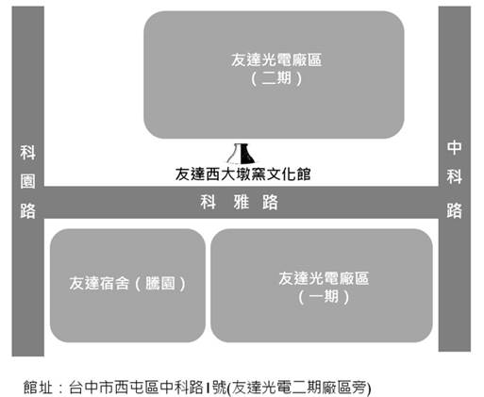
停車位置: 可將車輛停放於二期廠區哨口旁停車場（如圖中P1），請先提供車號資訊，以預約車位(也可停放於廠區停車場內)
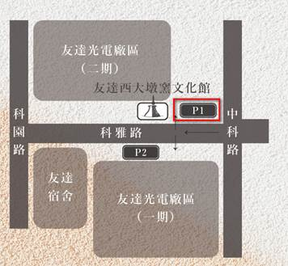

參觀名單
報名工號 | 員工姓名 | 參觀人數 | 備註
302078 | 呂o洲 | 2
2002048 | 李o琪 | 2
606113 | 林o鳳 | 4
304009 | 許o章 | 5
420064 | 施o漳 | 4
603196 | 陳o甫 | 3
611327 | 黃o怡 | 6

